6
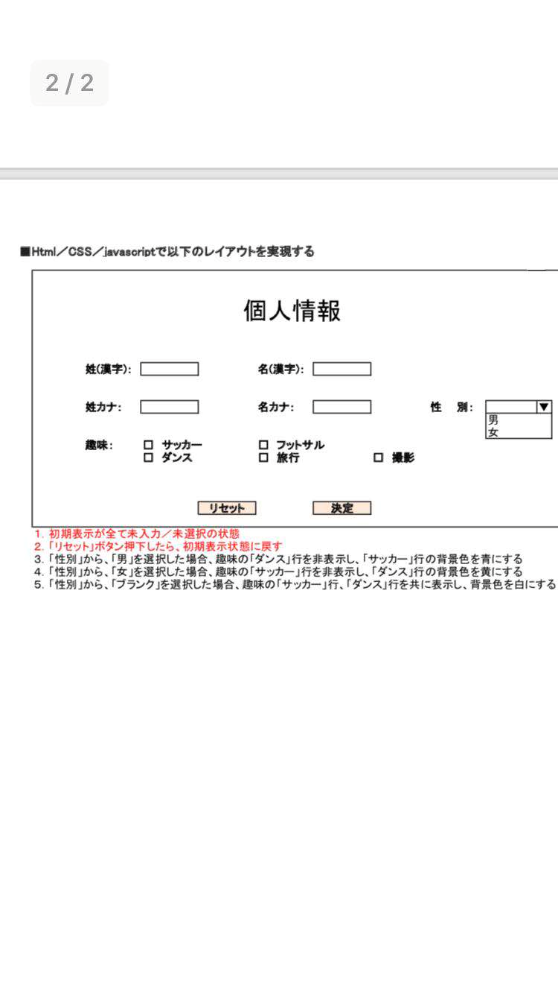
6 |  | 開発環境
 |  | MｙSql
 |  | Eclipse

 | 6.1 | Eclipse
 | 6.2 | プロジェクト StudentManager
 |  | index.jsp
 |  | ｈｔｍｌについて簡単説明
 |  | head | 作成及び説明
 |  | body | 作成及び説明
 |  | talbe | 作成及び説明
 |  | th | 作成及び説明
 |  | tr | 作成及び説明
 |  | image | 作成及び説明
 |  | h1 | 作成及び説明
 |  | h2 | 作成及び説明
 |  | textbox | 作成及び説明
 |  | CSSについて簡単説明
 |  | talbeの色
 |  | talbeの線
 |  | font
 |  | backgroud colr
 |  | tableの奇数、偶数行の色
 |  | https://tech-camp.in/note/technology/5131/#HTML | 練習用URL
 | 練習： | index.jsp | 作成及び説明
 |  | talbe | 作成及び説明
 |  | th | 作成及び説明
 |  | tr | 作成及び説明
 |  | image | 作成及び説明
 |  | h1 | 作成及び説明
 |  | h2 | 作成及び説明
 |  | textbox | 作成及び説明
 |  | CSSについて簡単説明
 |  | talbeの色
 |  | talbeの線
 |  | font
 |  | backgroud colr
 |  | tableの奇数、偶数行の色
 |  | 練習用問題

junit
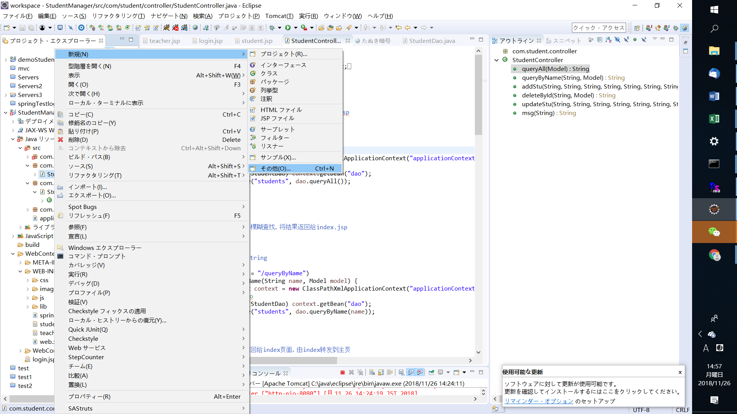

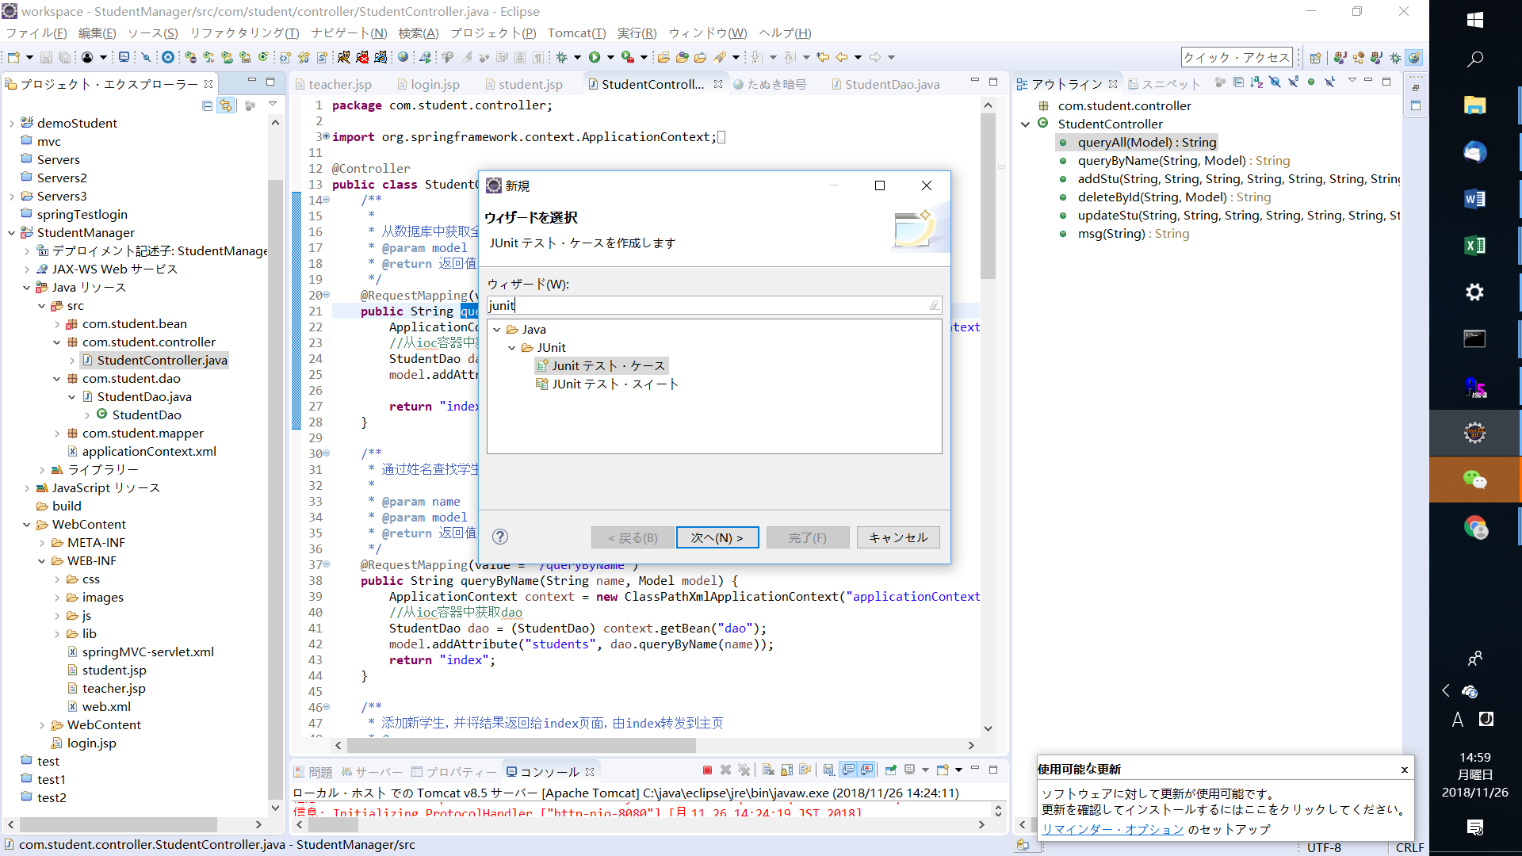

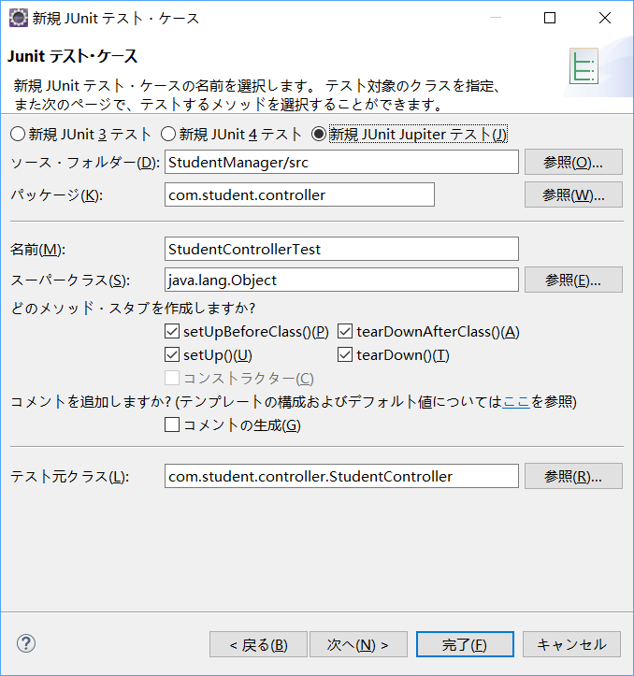

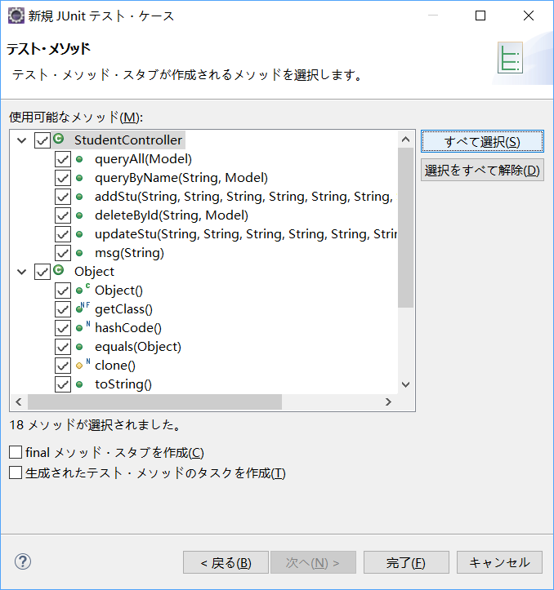

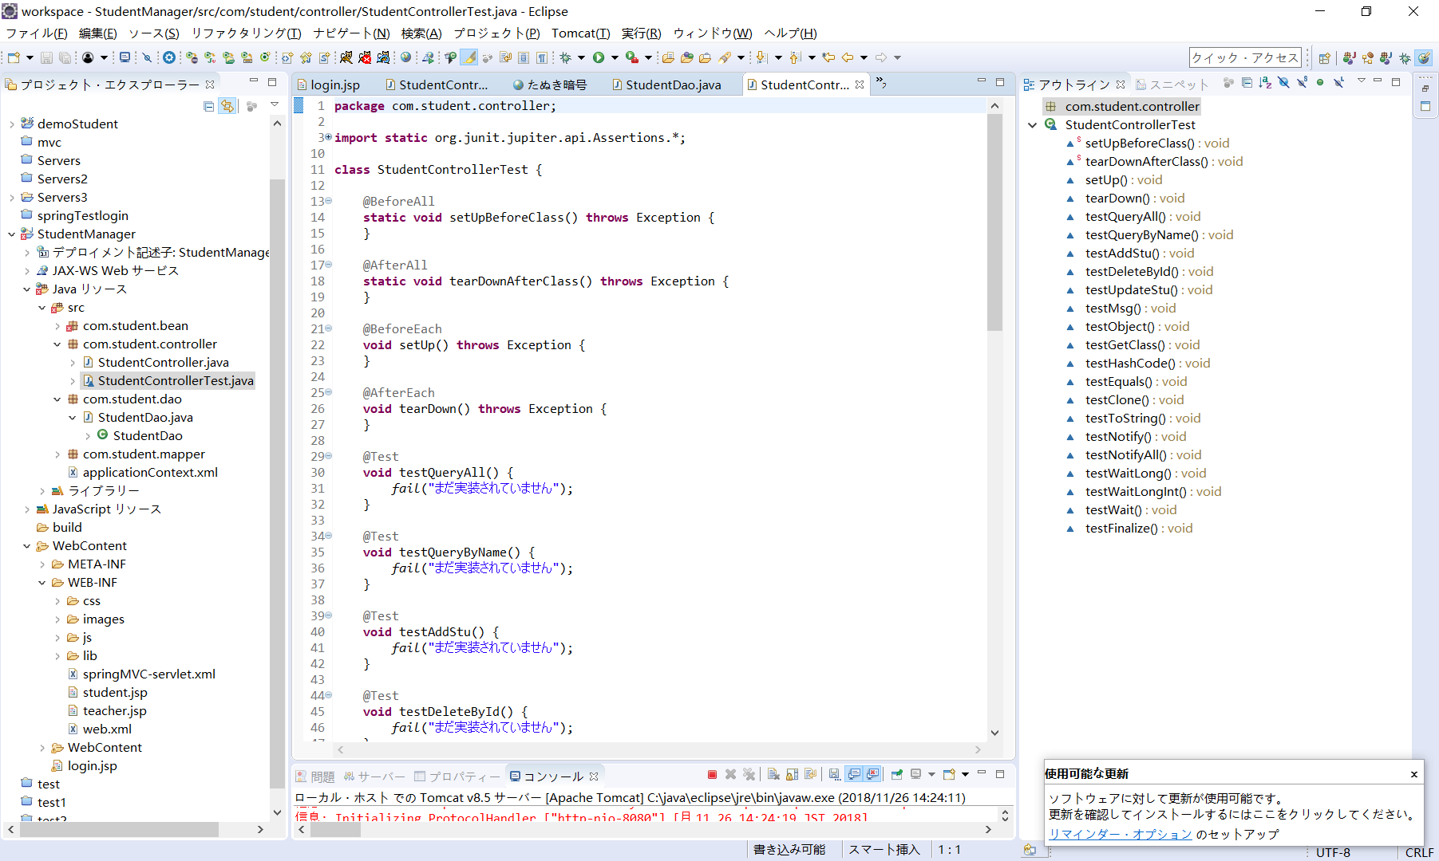

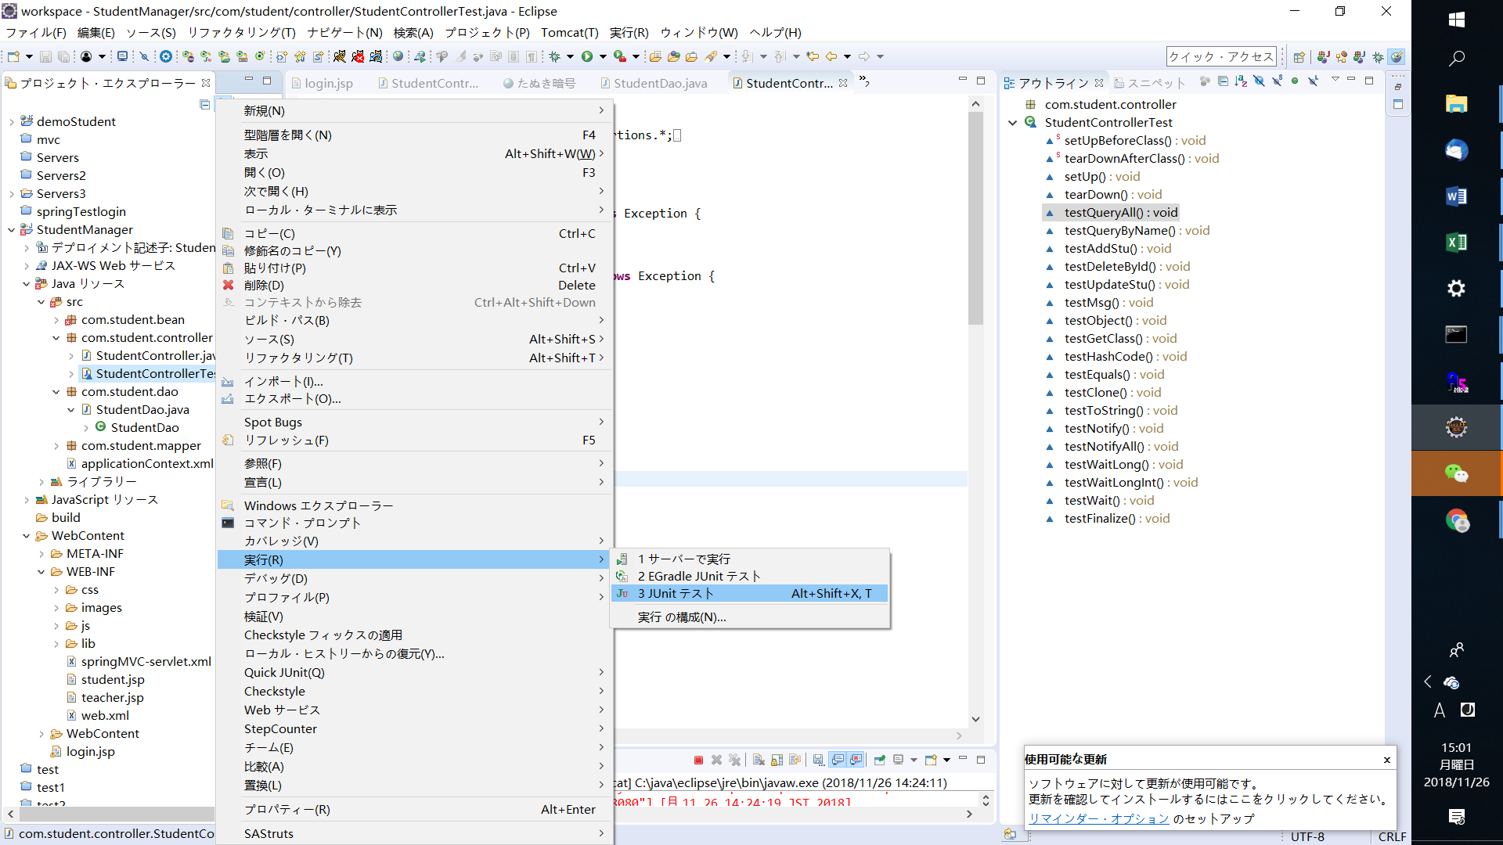

ビルドパース
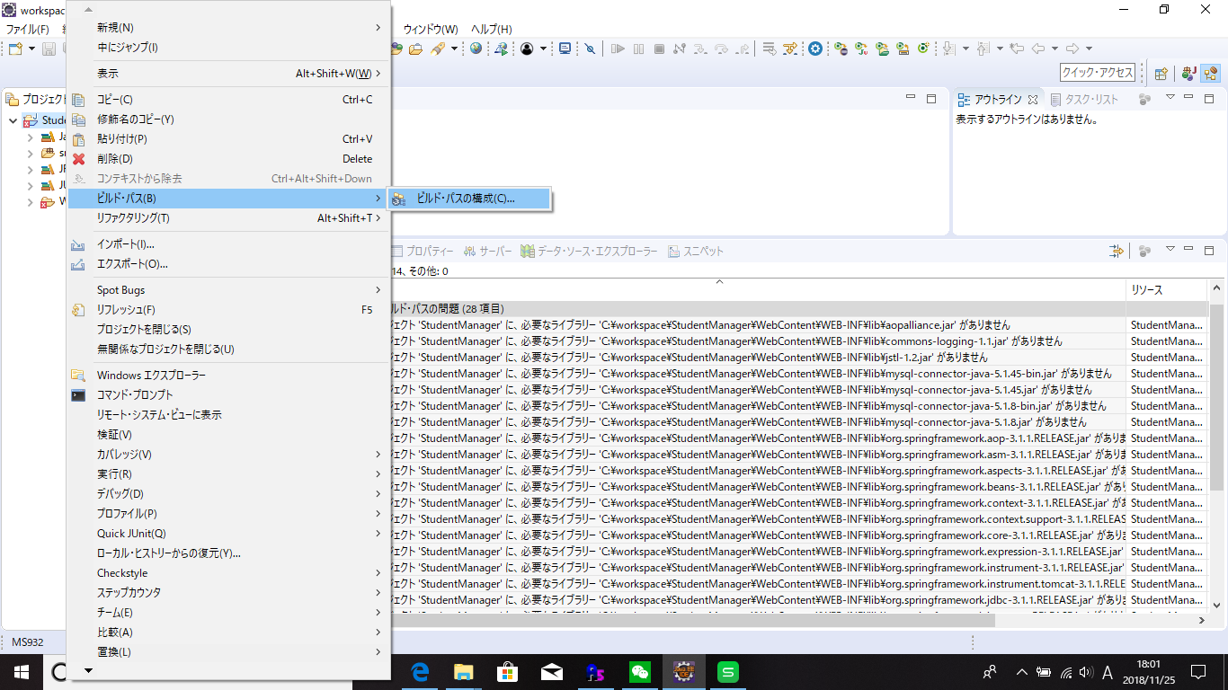

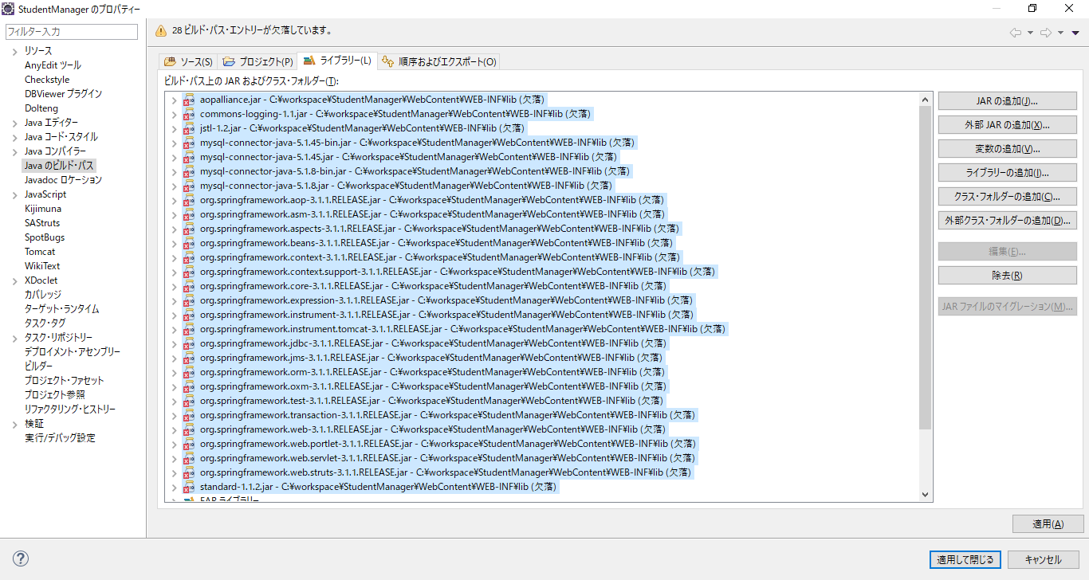

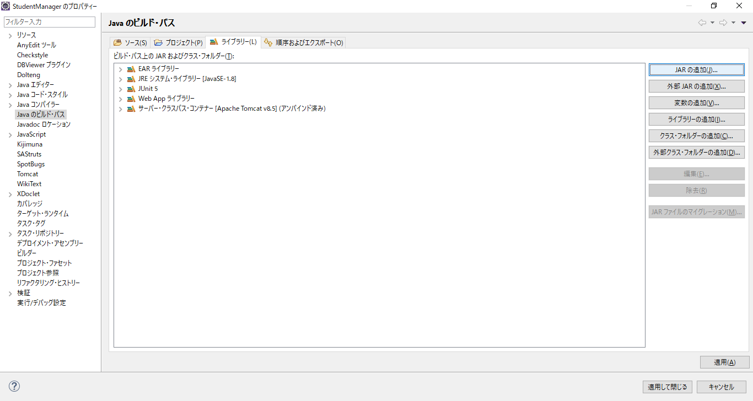

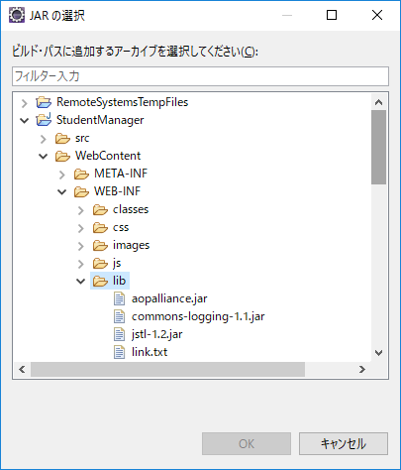

Eclipseインポート
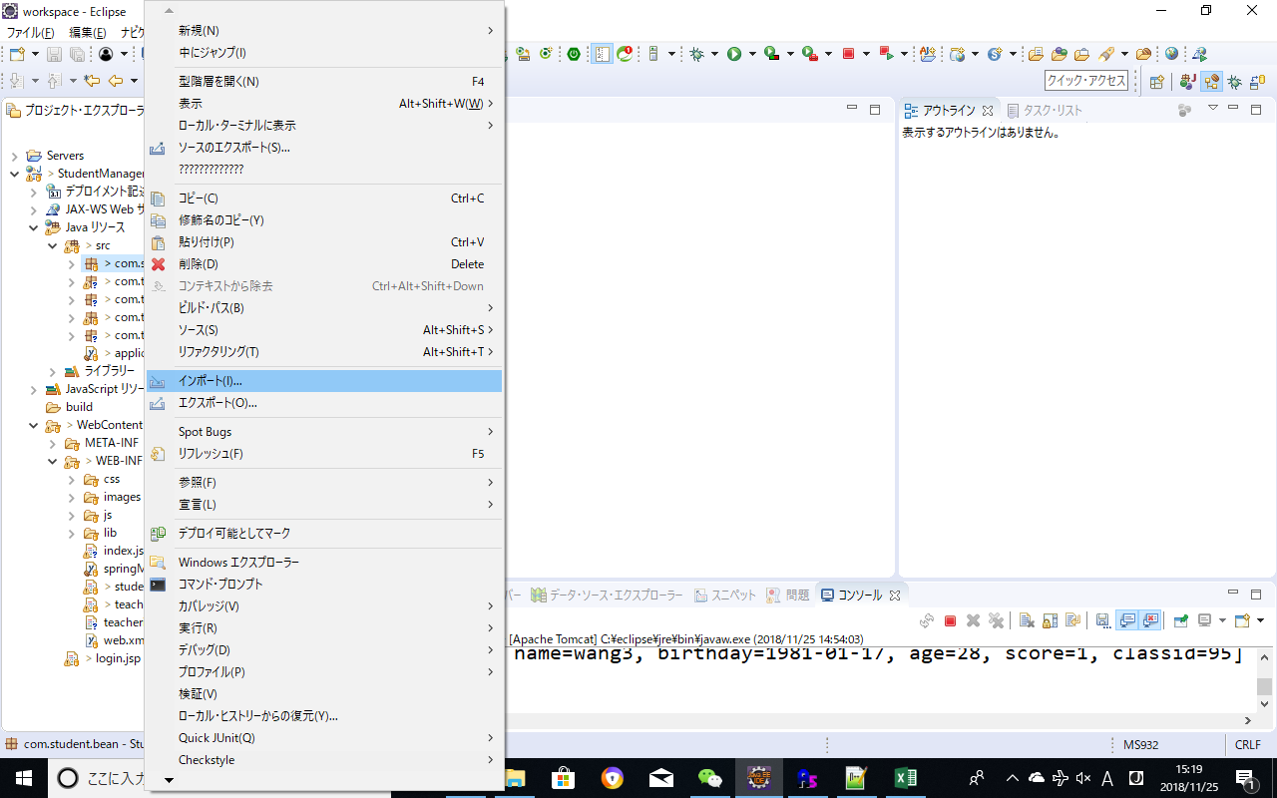

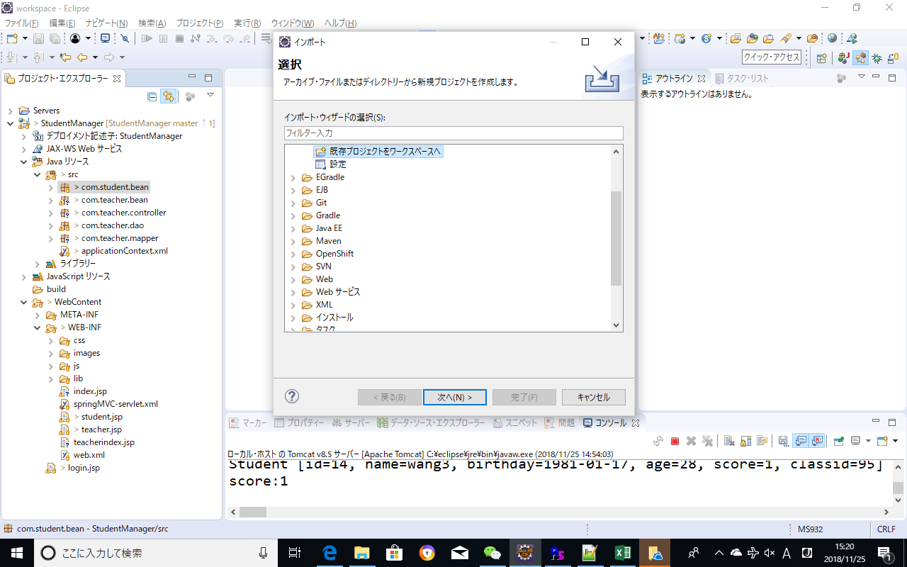

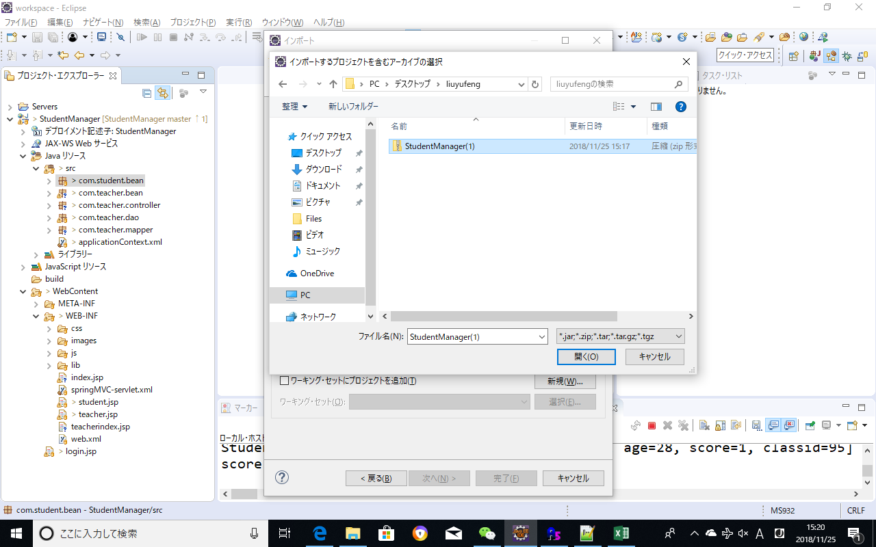

studentManager_画面定義書
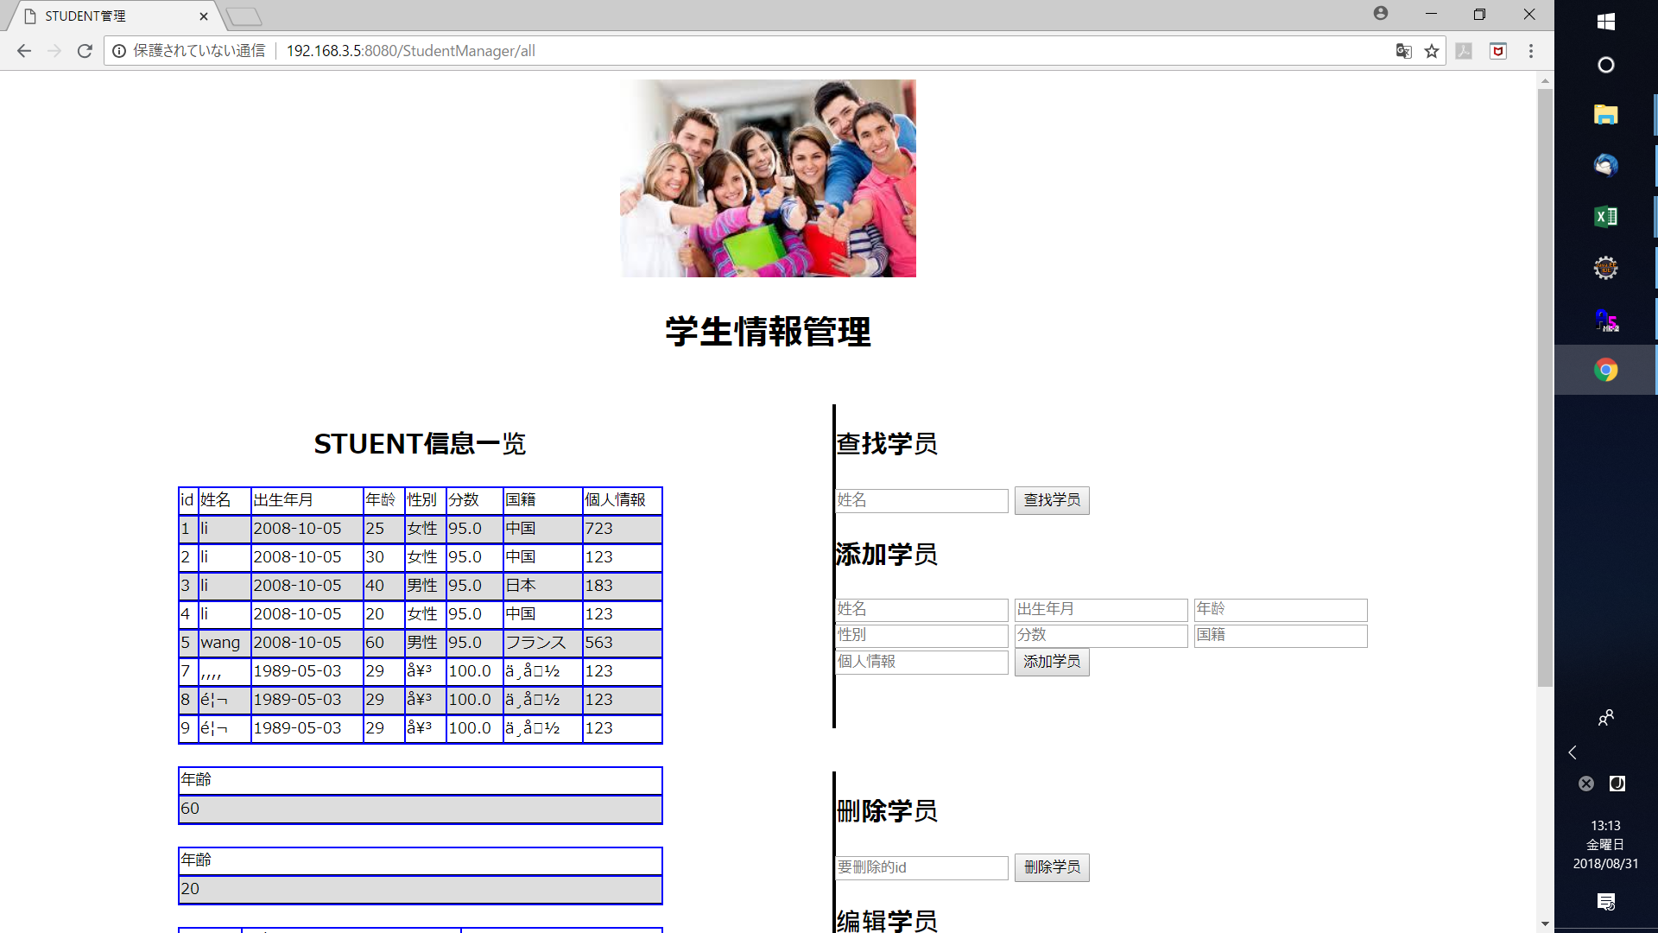
1 | 画面の初期化

 | 学生すべて一覧を表示すること
 |  | 画面項目Layout
 |  | 種類 | 値
 | 1.1 | Title | 学生一覧管理
 | 1.2 | 学生一覧のTablle | <td>id</td> <td>姓名</td> <td>出生年月</td> <td>年龄</td> <td>分数</td>
 | 1.3 | 学生を検索 | 氏名を画面上で 「<input 」として表示かつ入力可能 「名前をキーとして検索 select * from student where name= 」
 | 1.4 | 学生の新規登録 | 氏名、 生年月日、 年齢、 年齢を画面上で 「<input 」として表示かつ入力可能、学生のid（ id int not null auto_increment）が自動採番
 | 1.5 | 学生の編集 | id 氏名、 生年月日、 年齢、 年齢を画面上で「<input 」として表示かつ入力可能、
 | 1.6 | 学生の削除 | id を画面上で「<input 」として表示かつ入力可能、

2 | 画面上動作
 | 2.1 | 学生の検索 へボタンをクリックすると | id |  |  | 備考：入力チェック
 |  |  | Textbox
 |  |  | 学生の検索入力チェックがすべて正しいであれば、Studentテーブルから学生一覧を取得して表示する

 | 2.2 | 学生の新規登録 へボタンをクリックすると |  |  |  | 備考：入力チェック
 |  |  | id | 出生年月 | 年龄 | 性別 | 分数 | 国籍 | 個人情報
 |  |  | Textbox | Textbox | Textbox | Textbox | Textbox | Textbox
 |  |  | 学生の新規入力チェック正しいであれば、StudentテーブルにInsertすること

 |  |  |  |  |  | 備考：入力チェック
 | 2.3 | 学生の更新 ボタンをクリックすると
 |  |  | id | 出生年月 | 年龄 | 性別 | 分数 | 国籍
 |  |  | Textbox | Textbox | Textbox | Textbox | Textbox | Textbox
 |  |  | 更新入力チェックがすべて正しいであれば、Studentテーブルに更新すること

 | 2.4 | 学生の削除 ボタンをクリックすると
 |  |  | id
 |  |  | Textbox
 |  |  | 更新入力チェックがすべて正しであれば、学生idをキーとしてを削除、削除後学生を一覧に表示する

3 | 実行順番
 | 3.1 | index.jsp-->StudentController-->StudentDao

 |  | Class | method | method | Class | method
 |  | index.jsp | 画面初期化(学生一覧を表示） 氏名で学生を検索時 新規学生を追加 学生の削除 学生の更新
 |  | StudentController.java | queryAll(Model) queryByName(String, Model) addStu(String, String, String, String, Model) deleteById(String, Model) updateStu(String, String, String, String, String, Model)
 |  | StudentDao.java | queryAll()(画面初期化の時に使用、すべての学生を表示する） queryByName(String)（氏名で検索の時に使用） addStu(Student) （新規学生を追加） deleteStu(Integer) （学生の削除） updateStu(Student) （学生の更新） |  | Student( Student 学生のBeanクラス) | 学生のSet Method 学生のGet Method 学生の新規用 Method(各field) 学生の新規 Method(各fieldなし)
 |  |  |  |  | StudentMapper( 学生のMapクラス) | mapRow Method getStringDate Method

備考：
 |  | 入力チェック（JavaScript）
 |  | 学生検索

 |  | name | 学生氏名を入力してください（error message入力チェック）

 |  | 新規学生追加
 |  | id |  | 学生IDを入力してください（error message入力チェック）
 |  | name |  | 学生氏名を入力してください（error message入力チェック）
 |  | birthday |  | 学生birthdayを入力してください（error message入力チェック）
 |  | age |  | 学生ageを入力してください（error message入力チェック）
 |  | score |  | 学生scoreを入力してください（error message入力チェック）
 |  | classid |  | 学生classを入力してください（error message入力チェック）

 |  | 新規学生更新
 |  | id |  | 学生IDを入力してください（error message入力チェック）
 |  | name |  | 学生氏名を入力してください（error message入力チェック）
 |  | birthday |  | 学生birthdayを入力してください（error message入力チェック）
 |  | age |  | 学生ageを入力してください（error message入力チェック）
 |  | score |  | 学生scoreを入力してください（error message入力チェック）
 |  | classid |  | 学生classを入力してください（error message入力チェック）

 |  | 学生の削除
 |  | id |  | 学生IDを入力してください（error message入力チェック）

ecllipse単語
ビルド バス | bulid | path
 | 编译 | 路径（保存の位置）
ライブラリー | library | 共通用Jarの庫

サーバ | server | 服务器
PC | Personal computer
web browser | IE | Google | 浏览器
uｒｌ | 网址
log | 日志 | 代码的足迹
Access denied for user 'root'@'localhost'
Access | 訪問
denied | 拒否
user | ユーザ
Title | タイトル | 表題
リーソース | resource | Ctrl | shift | R
org.springframework.jdbc.BadSqlGrammarException: StatementCallback; bad SQL grammar [select id,name,birthday,age,score from student]; nested exception is com.mysql.jdbc.exceptions.jdbc4.MySQLSyntaxErrorException: Table 'test.student' doesn't exist
BadSqlGrammarException
Bad | ｓｑｌ | Grammar | Exception
壊れた | sql文 | 语法 | 異常
com.student.dao.StudentDao.queryAll(StudentDao.java:36)
com.student.controller.StudentController.queryAll(StudentController.java:25)
auto_increment | auto 自動 | increment | 増加
採番
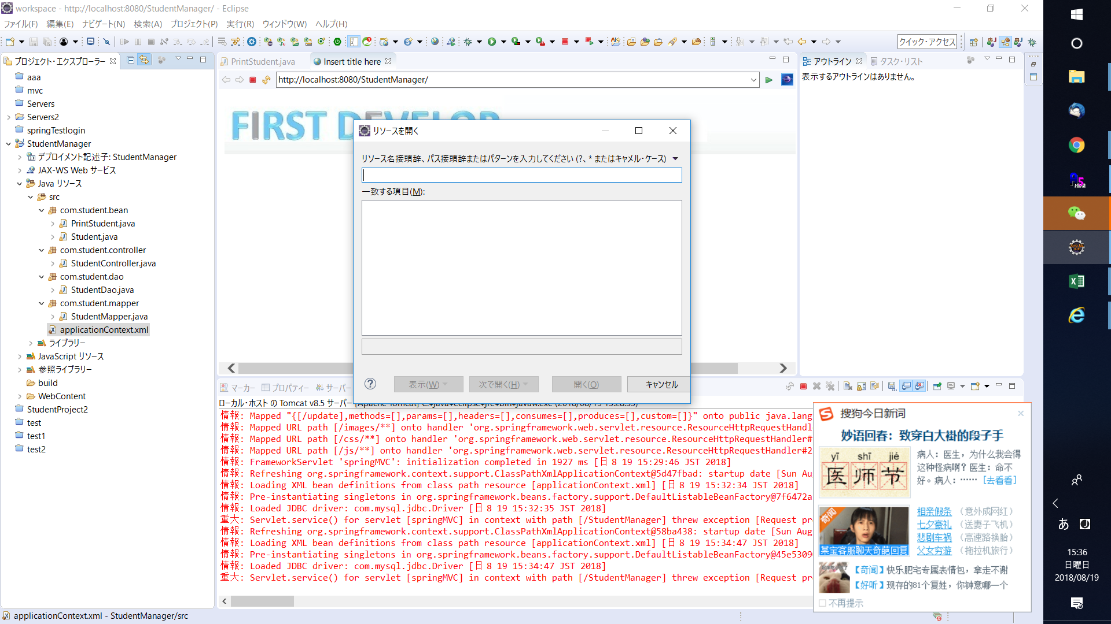
Review | チェックする
アウトライン | outline

